1. 2022 교육과정표 외 (지능제어시스템공학전공)
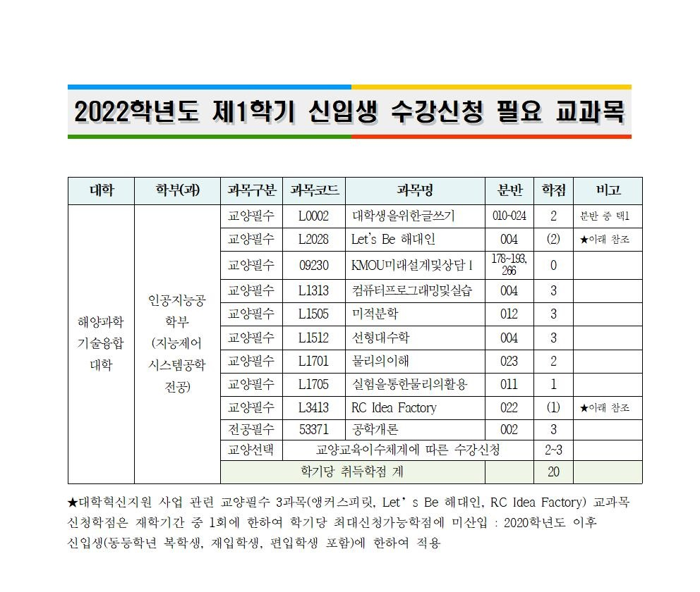
교육과정표 (2022학년도 신입생 적용) 해양과학기술융합대학 인공지능공학부 지능제어시스템공학전공

학년학기 | 교과구분 | 교과목 번호 | 교과목명(한글) | 학점/이론/실습 | 학년학기 | 교과구분 | 교과목 번호 | 교과목명(한글) | 학점/이론/실습
1-1 | 교양필수 | 09230 | KMOU미래설계및상담Ⅰ | 0.0/0.0/0.0 | 1-2 | 교양필수 | 09231 | KMOU미래설계및상담Ⅱ | 0.0/0.0/0.0
 | 교양필수 | L0002 | 대학생을위한글쓰기 | 2.0/2.0/0.0 |  | 교양필수 | L0004 | KMOU EnglishⅠ | 2.0/2.0/0.0
 | 교양필수 | L1313 | 컴퓨터프로그래밍및실습 | 3.0/2.0/2.0 |  | 교양필수 | L1511 | 공업수학 | 3.0/3.0/0.0
 | 교양필수 | L1505 | 미적분학 | 3.0/3.0/0.0 |  | 교양필수 | L1513 | 기초확률및통계 | 2.0/2.0/0.0
 | 교양필수 | L1512 | 선형대수학 | 3.0/3.0/0.0 |  | 교양필수 | L3413 | RC Idea Factory | 1.0/1.0/0.0
 | 교양필수 | L1701 | 물리의이해 | 2.0/2.0/0.0 |  | 교양필수 | L4109 | 앵커스피릿 | 2.0/2.0/0.0
 | 교양필수 | L1705 | 실험을통한물리의활용 | 1.0/0.0/2.0 |  | 전공기초 | 53581 | 컴퓨터언어및실습 II | 3.0/2.0/2.0
 | 교양필수 | L2028 | Let's Be 해대인 | 2.0/2.0/0.0 |  | 전공기초 | 90536 | 기초물리학 | 2.0/2.0/0.0
 | 교양필수 | L3413 | RC Idea Factory | 1.0/1.0/0.0 |  | 전공기초 | 90537 | 기초물리학실험 | 1.0/0.0/2.0
 | 전공필수 | 53371 | 공학개론 | 3.0/3.0/0.0 |  | 전공필수 | 51480 | 회로이론 | 3.0/3.0/0.0
2-1 | 교양필수 | 09232 | KMOU미래설계및상담Ⅲ | 0.0/0.0/0.0 | 2-2 | 교양필수 | 09233 | KMOU미래설계및상담Ⅳ | 0.0/0.0/0.0
 | 전공기초 | 53531 | 전자회로및실험I | 3.0/2.0/2.0 |  | 전공기초 | 53532 | 전자회로및실험Ⅱ | 3.0/2.0/2.0
 | 전공필수 | 51181 | 자동제어 I | 3.0/3.0/0.0 |  | 전공기초 | 53535 | 컴퓨터언어및실습Ⅲ | 3.0/2.0/2.0
 | 전공필수 | 52127 | 디지털회로및실습 | 3.0/2.0/2.0 |  | 전공필수 | 51411 | 컴퓨터구조론 | 3.0/3.0/0.0
 | 전공필수 | 54936 | 인공지능코딩기초및실습 | 3.0/2.0/2.0 |  | 전공필수 | 54621 | Adventure Design | 2.0/1.0/2.0
 | 전공필수 | 54937 | 자료구조및실습 | 3.0/2.0/2.0 |  | 전공필수 | 54943 | 시퀀스제어및PLC프로그래밍 | 3.0/3.0/0.0
 | 전공선택 | 51333 | 전자기학 | 3.0/3.0/0.0 |  | 전공선택 | 40413 | 수치해석및연습 | 3.0/2.0/2.0
 | 전공선택 | 52734 | 동역학시스템 | 3.0/3.0/0.0 |  | 전공선택 | 51132 | 신호및시스템 | 3.0/3.0/0.0
 |  |  |  |  |  | 전공선택 | 51184 | 자동제어 II | 3.0/3.0/0.0
3-1 | 교양선택 | 09234 | KMOU미래설계및상담Ⅴ | 0.0/0.0/0.0 | 3-2 | 교양선택 | 09235 | KMOU미래설계및상담Ⅵ | 0.0/0.0/0.0
 | 전공필수 | 51147 | 운영체제 | 3.0/3.0/0.0 |  | 전공필수 | 51554 | 디지털신호처리 | 3.0/3.0/0.0
 | 전공필수 | 52262 | 알고리즘설계및실습 | 3.0/2.0/2.0 |  | 전공필수 | 52600 | 임베디드시스템설계및실습 | 3.0/2.0/2.0
 | 전공필수 | 52569 | 해양데이터통신 | 3.0/3.0/0.0 |  | 전공필수 | 53367 | 캡스톤디자인Ⅰ | 2.0/1.0/2.0
 | 전공필수 | 53018 | 데이터베이스응용및실습 | 3.0/2.0/2.0 |  | 전공필수 | 54940 | 컴퓨터네트워크및실습 | 3.0/2.0/2.0
 | 전공선택 | 51189 | 자동제어실험 | 2.0/0.0/4.0 |  | 전공필수 | 90585 | 인공지능및실습 | 3.0/2.0/2.0
 | 전공선택 | 51627 | 로봇공학 | 3.0/3.0/0.0 |  | 전공선택 | 53094 | 현장실습Ⅰ | 3.0/0.0/6.0
 | 전공선택 | 52570 | HCI | 3.0/3.0/0.0 |  | 전공선택 | 53533 | 하드웨어기술언어및실습 | 3.0/2.0/2.0
 | 전공선택 | 53015 | JAVA프로그래밍 | 3.0/3.0/0.0 |  | 전공선택 | 53536 | 계산이론 | 3.0/3.0/0.0
 | 전공선택 | 54938 | 임베디드코딩및실습 | 3.0/2.0/2.0 |  | 전공선택 | 53538 | 모바일프로그래밍 | 3.0/2.0/2.0
 |  |  |  |  |  | 전공선택 | 54939 | 해양로봇시스템 | 3.0/3.0/0.0
4-1 | 교양선택 | 09236 | KMOU미래설계및상담Ⅶ | 0.0/0.0/0.0 | 4-2 | 전공선택 | 52272 | 해양정보시스템 | 3.0/3.0/0.0
 | 전공필수 | 53368 | 캡스톤디자인Ⅱ | 2.0/1.0/2.0 |  | 전공선택 | 53386 | 선박네트웍표준 | 3.0/3.0/0.0
 | 전공필수 | 53534 | 네트워크보안 | 3.0/3.0/0.0 |  | 전공선택 | 90934 | 장기현장실습 | 15.0/0.0/30.0
 | 전공필수 | 90584 | 영상처리및실습 | 3.0/2.0/2.0
 | 전공선택 | 53097 | 현장실습Ⅱ | 6.0/0.0/12.0
 | 전공선택 | 53540 | 분산컴퓨팅및실습 | 3.0/2.0/2.0
 | 전공선택 | 53541 | 기계학습 | 3.0/3.0/0.0
 | 전공선택 | 90934 | 장기현장실습 | 15.0/0.0/30.0

